Defect
ID | Mô tả | Quy trình | Kết quả dự kiến | Kết quả thực tế | Hình ảnh | Trạng thái | Ngày | Tester | Mức độ
1 | Trang chủ | Được phép sử dụng điều hướng: 1. Tìm đơn hàng tại tab trang chủ 2. Click button thêm khách hàng để điểu hướng sang tab khách hàng 3. Click button thêm đơn hàng để điều hướng sang tab đơn hàng | 1. Điều hướng sang tab đơn hàng và thông tin khách hàng xuất hiện 2. Điều hướng sang tab khách hàng 3. Điều hướng sang tab khách hàng và thông báo chọn khách hàng để thêm đơn hàng | 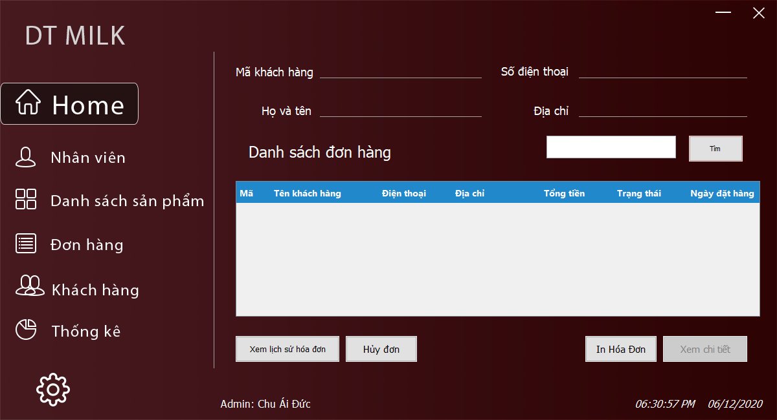 1. Điều hướng sang tab đơn hàng nhưng thông tin đơn hàng không hiện và vẫn giữ ở tab trang chủ |  | Fail | 2020-12-01 | Chu Ái Đức | Bình thường
2 | Quản lý nhân viên | >>Quyền admin: Kiểm tra chức năng thêm nhân viên: 1. Từ giao diện chính [click] vào tab nhân viên 2. Tiến hành bỏ trống các thông tin ==> [Thêm] 3. Tiến hành nhập thiếu các thông tin ==>[Thêm] 4. Tiến hành nhập trùng ID nhân viên ==> [Thêm] 5. Tiến hành nhập đủ nhưng sai định dạng ==> [Thêm] 6. Tiến hành nhập đủ các thông tin | 1. Xuất hiện tab Nhân viên trên giao diện 2. Thông báo không bỏ trống các thông tin 3. Thông báo hãy kiểm tra và nhập đầy đủ thông tin 4. Thông báo đã có mã nhân viên này 5. Thông báo sai định dạng 6. Thông báo thành công ==> xóa các dữ liệu trên textfield. | 6. Các textfield vẫn giữ dữ liệu thêm | 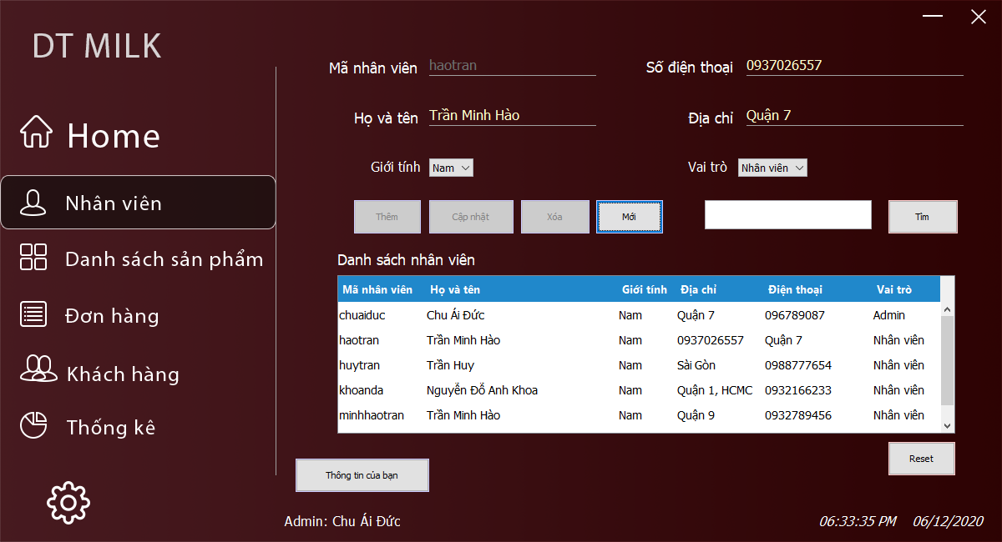 | Fail | 2020-12-01 | Vũ Văn Công | Giao ngay
3 |  | >>Quyền admin: Kiểm tra chức năng xóa: 1. Từ giao diện chính [click] vào tab Nhân viên [click] vào thông tin nhân viên trên danh sách nhân viên [click] nút [xóa] | 1. Thông báo bạn có chắc chắn xóa nhân viên này [Confirm] ==> Thông báo xóa thành công ==> thông tin nhân viên đã xóa trong database [Cancel] ==> Không xóa nhân viên | 1. Thông báo thành công, không có confirm, cancel | 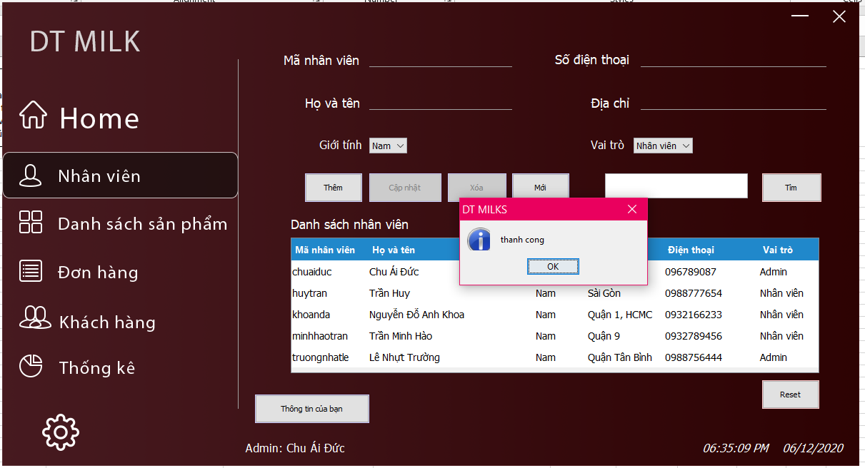 | Fail | 2020-12-01 | Lê Nhựt Trường | Giao ngay
4 | Sản phẩm | Kiểm tra chức năng thêm sản phẩm 1. Từ giao diện chính [click] vào tab Sản phẩm [click] Thêm sản phẩm 2. Tiến hành bỏ trống các thông tin ==> [Thêm] 3. Tiến hành nhập chữ vào ô số lượng và đơn giá==> [Thêm] 4. Tiến hành nhập trùng mã sản phẩm ==> [Thêm] 5. Tiến hành nhập đầy đủ thông tin nhưng thiếu hình 6. Tiến hành nhập đầy đủ và đúng các thông tin | 1. Xuất hiện tab Sản phẩm trên giao diện chính 2. Xuất hiện thông báo không bỏ trống thông tin 3. Xuất hiện thông báo sai định dạng số 4. Thông báo mã sản phẩm không được trùng 5. Thông tin sản phẩm đã được lưu 6. Thông báo sản phẩm thêm thành công | 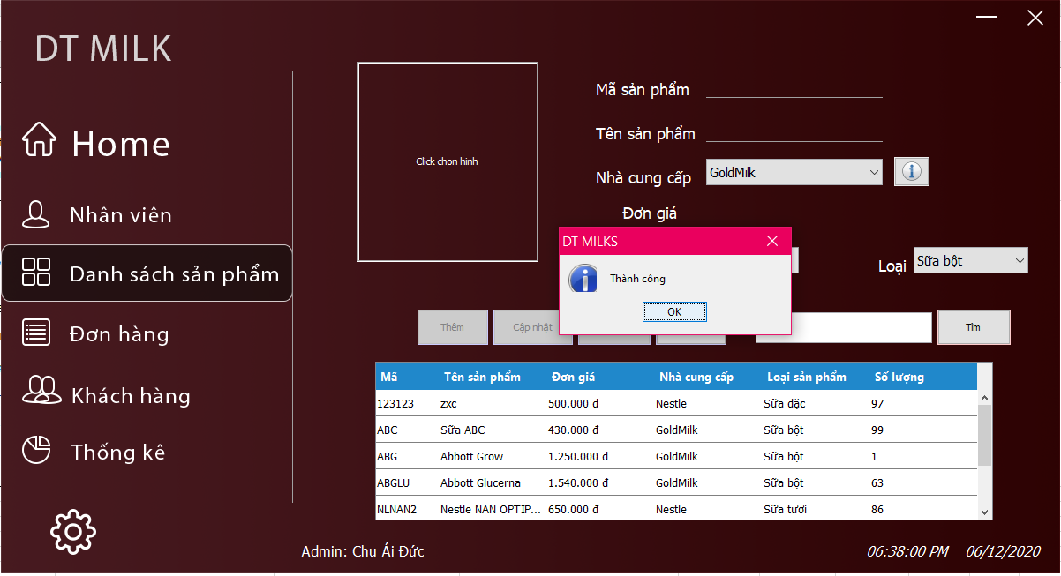 5. Thông tin sản phẩm được thêm khi chưa có hình |  | Fail | 2020-12-01 | Trần Minh Hào | Giao ngay
5 |  | Kiểm tra chức năng cập nhật sản phẩm 1. Từ giao diện chính [click] vào tab Sản phẩm [click] chọn sản phẩm trên table [click] cập nhật 2. Chọn dòng sản phẩm muốn cập nhật ==> các thông tin sản phẩm được hiển thị lên form quản lí 3. Tiến hành kiểm tra trạng thái mã sản phẩm 4. Tiến hành xóa dữ liệu trên các textfield ==> [Cập nhật] 5. Tiến hành nhập đầy đủ thông tin nhưng thiếu hình ==> [Cập nhật] 6. Tiến hành nhập đầy đủ và đúng các thông tin ==> [Cập nhật] 7. Tiến hánh kiểm tra trạng thái nút [Thêm] | 1. Có table dữ liệu sản phẩm trên giao diện quản lí sản phẩm 2. Thông tin sản phẩm được hiển thị lên form 3. Mã sản phẩm hiện trên textfield và bị vô hiệu hóa 4. Thông báo không để trống 5. Thông tin sản phẩm được cập nhật khi chưa chọn hình 6. Thông báo cập nhật sản phẩm thành công 7. Nút [Thêm] đã bị vô hiệu hóa | 5. Thông tin sản phẩm được cập nhật khi chưa có hình | 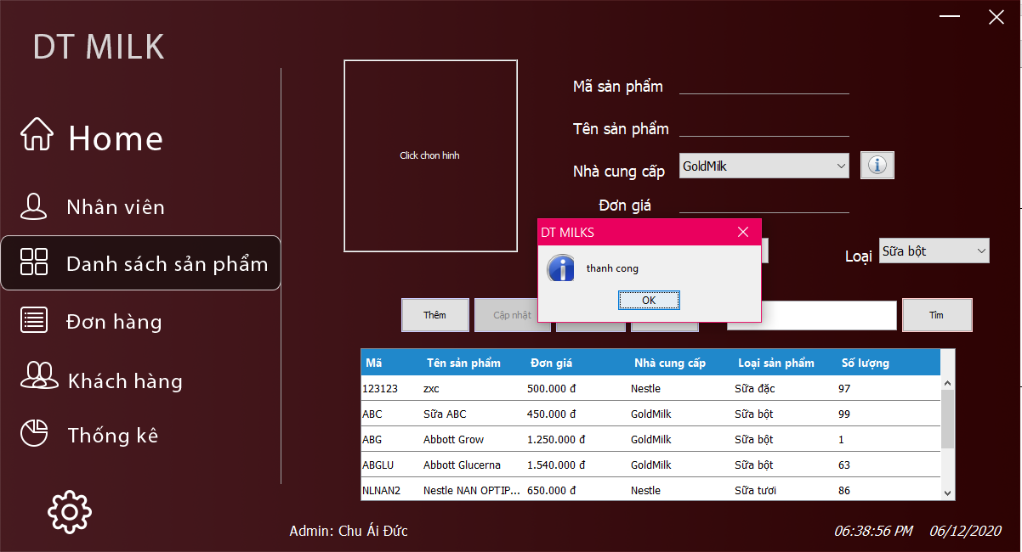 | Fail | 2020-12-01 | Trần Minh Hào | Giao ngay
6 | Khách hàng | Kiểm tra chức năng xóa 1. Từ giao diện [click] vào tab Sản phẩm [click] chọn thông tin trên table dữ liệu sản phẩm ==> [click] xóa | 1. Thông báo bạn có chắc chắn xóa sản phẩm này [Confirm] ==> Thông báo xóa thành công ==> thông tin sản phẩm đã xóa trong database [Cancel] ==> Không xóa sản phẩm | 1. Thông báo thành công, không có confirm, cancel |  | Fail | 2020-12-01 | Lê Nhựt Trường | Giao ngay
7 |  | Kiểm tra chức năng thêm khách hàng 1. Từ giao diện chính [click] vào tab khách hàng 2. Tiến hành bỏ trống các thông tin ==> [Thêm] 3. Tiến hành nhập trùng mã khách hàng==> [Thêm] 4. Tiến hành nhập chữ vào textfield số điện thoại ==> [Thêm] 5. Tiến hành nhập sai số điện thoại ==> [Thêm] 6. Tiến hành nhập đầy đủ và đúng các thông tin | 1. Có tab khách hàng trên giao diện 2. Hiển thị thông báo không để trống 3. Hiển thị thông báo trùng mã khách hàng 4. Hiển thị thông báo chỉ nhập số 5. Hiển thị thông báo sai định dạng số diện thoại | 4, 5. Thông tin khách hàng được thêm khi sai số điện thoại | 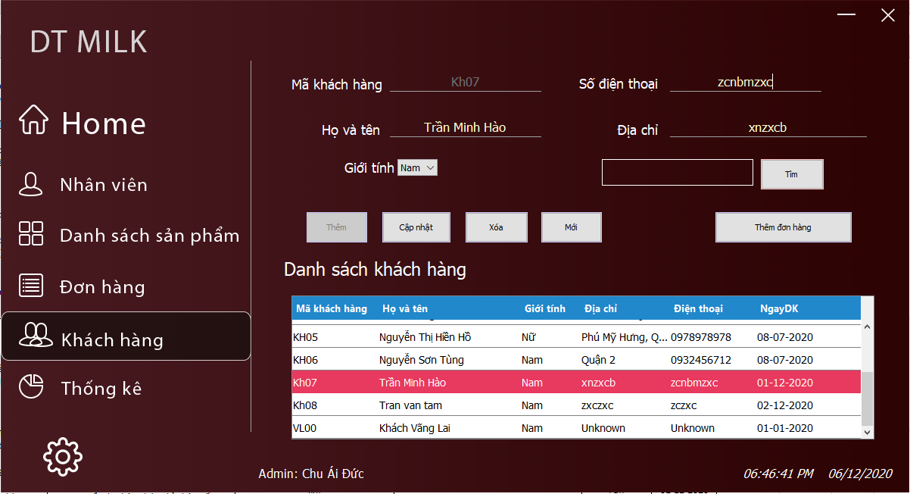 | Fail | 2020-12-01 | Chu Ái Đức | Giao ngay
8 |  | Kiểm tra chức năng cập nhật khách hàng 1. Từ giao diện chính [click] vào tab khách hàng [click] chọn khách hàng trên table [click] cập nhật 2. Chọn dòng khách hàng muốn cập nhật ==> các thông tin khách hàng được hiển thị lên form quản lí 3. Tiến hành kiểm tra trạng thái mã khách hàng 4. Tiến hành xóa dữ liệu trên các textfield ==> [Cập nhật] 5. Tiến hành nhập sai định dạng số điện thoại ==> [Cập nhật] 6. Tiến hành nhập đầy đủ và đúng các thông tin ==> [Cập nhật] 7. Tiến hánh kiểm tra trạng thái nút [Thêm] | 1. Có table dữ liệu khách hàng trên giao diện quản lí khách hàng 2. Thông tin khách hàng được hiển thị lên form 3. Mã sản phẩm hiện trên textfield và bị vô hiệu hóa 4. Thông báo không để trống 5. Thông tin khách hàng khi nhập sai số điện thoại 6. Thông báo cập nhật sản phẩm thành công 7. Nút [Thêm] đã bị vô hiệu hóa | 5. Thông tin khách hàng được cập nhật khi sai định dạng số điện thoại |  | Fail | 2020-12-01 | Chu Ái Đức | Giao ngay
9 |  | Kiểm tra chức năng xóa 1. Từ giao diện [click] vào tab khách hàng [click] chọn thông tin trên table dữ liệu khách hàng ==> [click] xóa | 1. Thông báo bạn có chắc chắn xóa khách hàng này [Confirm] ==> Thông báo xóa thành công ==> thông tin sản phẩm đã xóa trong database [Cancel] ==> Không xóa sản phẩm | 1. Thông báo đã xóa khách hàng không có confirm, cancel | 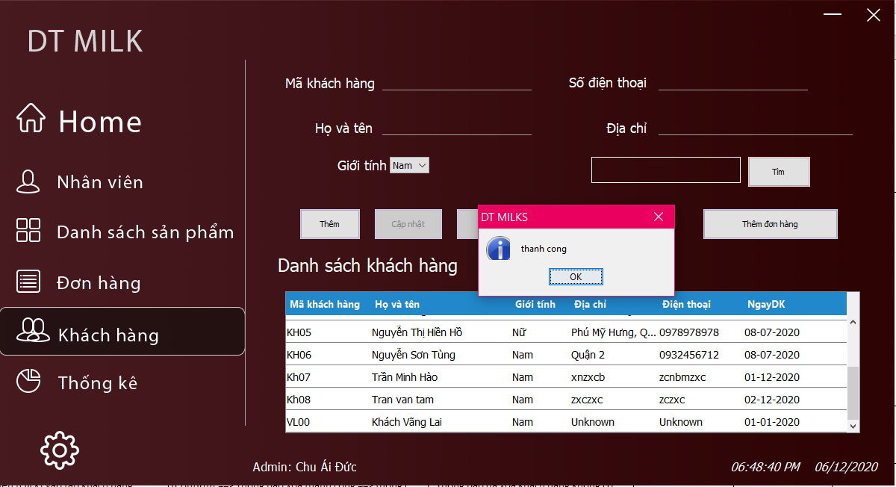 | Fail | 2020-12-01 | Vũ Văn Công | Giao ngay

Report
KIỂM TRA | SỐ LƯỢNG | PHẦN TRĂM
TEST CASE | 40 | 100%
TEST THỰC HIỆN | 31 | 77.50%
TEST CHƯA THỰC HIỆN | 9 | 22.50%
TEST FAIL | 9 | 22.50%
TEST PASS | 22 | 55.00%

